ton
 |  | Staal | Koper | Aluminium | Overig metaal | Hout | Beton | Baksteen | Overige constructiemineralen | Glas | Keramiek | Plastic | Isolatie | Overig | Totaal |  | Beton | Baksteen | Overige constructiemineralen | Hout | Metalen | Overig | Totaal |  | Beton | Baksteen | Overige constructiemineralen | Hout | Metalen | Overig | Totaal |  | Beton | Baksteen | Overige constructiemineralen | Hout | Metalen | Overig
 |  | ton | ton | ton | ton | ton | ton | ton | ton | ton | ton | ton | ton | ton | ton |  | ton | ton | ton | ton | ton | ton | ton |  | ton | ton | ton | ton | ton | ton |  |  | % | % | % | % | % | %
Vrijstaand | < 1945 | 5.97E+06 | 8.17E+04 | 1.39E+04 | 2.44E+05 | 1.24E+07 | 1.28E+08 | 2.83E+07 | 3.34E+07 | 8.35E+03 | 1.71E+06 | 1.19E+05 | 1.29E+06 | 1.47E+05 | 2.12E+08 | Vrijstaand | 4.70E+08 | 6.90E+07 | 1.90E+08 | 2.26E+07 | 1.65E+07 | 1.06E+07 | 7.79E+08 | Woningen | 1.46E+09 | 1.35E+08 | 4.33E+08 | 4.12E+07 | 6.37E+07 | 3.00E+07 | 2.17E+09 | Vrijstaand | 0.60 | 0.09 | 0.24 | 0.03 | 0.02 | 0.01
 | 1945 - 1970 | 0.00E+00 | 5.67E+04 | 1.59E+04 | 1.71E+05 | 4.84E+06 | 9.25E+07 | 1.96E+07 | 2.51E+07 | 1.84E+05 | 1.19E+06 | 1.00E+05 | 9.28E+05 | 1.24E+05 | 1.45E+08 | Serieel | 5.30E+08 | 4.12E+07 | 1.73E+08 | 1.38E+07 | 2.35E+07 | 9.79E+06 | 7.91E+08 | Utiliteitsgebouwen | 4.30E+08 | 1.07E+07 | 5.84E+07 | 4.35E+06 | 3.77E+07 | 1.30E+07 | 5.54E+08 | Serieel | 0.67 | 0.05 | 0.22 | 0.02 | 0.03 | 0.01
 | 1970 - 2000 | 6.17E+06 | 1.01E+05 | 2.56E+04 | 3.06E+05 | 3.08E+06 | 1.67E+08 | 1.41E+07 | 8.80E+07 | 6.46E+05 | 3.25E+05 | 2.07E+05 | 1.72E+06 | 2.20E+05 | 2.81E+08 | Appartement | 3.32E+08 | 2.41E+07 | 6.19E+07 | 3.89E+06 | 1.60E+07 | 6.98E+06 | 4.45E+08 |  |  |  |  |  |  |  |  | Appartement | 0.75 | 0.05 | 0.14 | 0.01 | 0.04 | 0.02
 | > 2000 | 3.09E+06 | 5.08E+04 | 1.28E+04 | 1.53E+05 | 2.24E+06 | 8.33E+07 | 7.03E+06 | 4.40E+07 | 3.23E+05 | 1.63E+05 | 1.03E+05 | 9.22E+05 | 1.15E+05 | 1.42E+08 | Hoogbouw woonflat | 1.31E+08 | 1.02E+06 | 7.81E+06 | 9.25E+05 | 7.72E+06 | 2.65E+06 | 1.51E+08 |  | % | % | % | % | % | % | 0.25574928292 | Hoogbouw woonflat | 0.87 | 0.01 | 0.05 | 0.01 | 0.05 | 0.02
Serieel | < 1945 | 3.20E+06 | 2.20E+04 | 2.36E+04 | 9.18E+04 | 4.05E+06 | 7.15E+07 | 1.02E+07 | 1.86E+07 | 1.44E+04 | 1.73E+05 | 5.11E+04 | 8.26E+05 | 8.58E+04 | 1.09E+08 | Winkel | 2.86E+07 | 2.07E+06 | 8.30E+06 | 3.52E+05 | 1.19E+06 | 9.67E+05 | 4.15E+07 | Woningen | 0.68 | 0.06 | 0.20 | 0.02 | 0.03 | 0.01 | 1.00 | Winkel | 0.69 | 0.05 | 0.20 | 0.01 | 0.03 | 0.02
 | 1945 - 1970 | 4.27E+06 | 2.82E+04 | 3.82E+04 | 1.22E+05 | 3.28E+06 | 9.85E+07 | 1.31E+07 | 2.46E+07 | 1.86E+05 | 2.22E+05 | 9.20E+04 | 1.08E+06 | 1.58E+05 | 1.46E+08 | Kantoor klein | 4.08E+07 | 3.75E+06 | 2.10E+07 | 3.86E+05 | 4.07E+06 | 1.42E+06 | 7.14E+07 | Utiliteitsgebouwen | 0.78 | 0.02 | 0.11 | 0.01 | 0.07 | 0.02 | 1.00 | Kantoor klein | 0.57 | 0.05 | 0.29 | 0.01 | 0.06 | 0.02
 | 1970 - 2000 | 1.14E+07 | 7.31E+04 | 7.87E+04 | 3.16E+05 | 4.22E+06 | 2.71E+08 | 1.36E+07 | 9.80E+07 | 9.15E+05 | 5.75E+05 | 3.89E+05 | 2.88E+06 | 4.07E+05 | 4.04E+08 | Kantoor groot | 4.88E+07 | 3.42E+05 | 2.81E+06 | 3.53E+05 | 2.88E+06 | 9.86E+05 | 5.62E+07 |  |  |  |  |  |  |  |  | Kantoor groot | 0.87 | 0.01 | 0.05 | 0.01 | 0.05 | 0.02
 | > 2000 | 3.71E+06 | 2.38E+04 | 2.56E+04 | 1.03E+05 | 2.22E+06 | 8.83E+07 | 4.41E+06 | 3.19E+07 | 2.98E+05 | 1.87E+05 | 1.27E+05 | 9.82E+05 | 1.39E+05 | 1.32E+08 | Distributiecentrum | 1.35E+08 | 6.74E+05 | 5.91E+06 | 1.29E+06 | 1.34E+07 | 4.28E+06 | 1.61E+08 |  |  |  |  |  |  |  |  | Distributiecentrum | 0.84 | 0.00 | 0.04 | 0.01 | 0.08 | 0.03
Appartement | < 1945 | 4.58E+06 | 1.90E+04 | 1.97E+04 | 3.00E+04 | 1.11E+06 | 9.41E+07 | 1.11E+07 | 1.76E+07 | 6.51E+03 | 3.63E+05 | 6.31E+04 | 1.23E+06 | 1.27E+05 | 1.30E+08 | Bedrijfshal | 1.25E+08 | 8.97E+05 | 9.46E+06 | 1.35E+06 | 1.27E+07 | 4.27E+06 | 1.53E+08 |  |  |  |  |  |  |  |  | Bedrijfshal | 0.81 | 0.01 | 0.06 | 0.01 | 0.08 | 0.03
 | 1945 - 1970 | 3.28E+06 | 1.39E+04 | 1.53E+04 | 2.20E+04 | 8.24E+05 | 7.23E+07 | 8.16E+06 | 1.29E+07 | 1.14E+05 | 2.66E+05 | 5.78E+04 | 9.41E+05 | 3.35E+05 | 9.93E+07 | Zorg | 1.75E+07 | 1.02E+06 | 4.42E+06 | 1.58E+05 | 8.16E+05 | 3.75E+05 | 2.43E+07 |  |  |  |  |  |  |  |  | Zorg | 0.72 | 0.04 | 0.18 | 0.01 | 0.03 | 0.02
 | 1970 - 2000 | 4.94E+06 | 2.08E+04 | 1.02E+05 | 3.32E+04 | 1.24E+06 | 1.05E+08 | 3.05E+06 | 1.99E+07 | 3.34E+05 | 3.76E+05 | 1.38E+05 | 9.73E+05 | 5.09E+05 | 1.36E+08 | Onderwijs | 3.44E+07 | 1.95E+06 | 6.49E+06 | 4.67E+05 | 2.69E+06 | 7.44E+05 | 4.67E+07 |  |  |  |  |  |  |  |  | Onderwijs | 0.74 | 0.04 | 0.14 | 0.01 | 0.06 | 0.02
 | > 2000 | 2.87E+06 | 1.21E+04 | 5.96E+04 | 1.93E+04 | 7.20E+05 | 6.09E+07 | 1.78E+06 | 1.16E+07 | 1.94E+05 | 2.19E+05 | 8.01E+04 | 3.57E+05 | 2.93E+05 | 7.91E+07
Woonflat | < 1945 | 2.18E+05 | 1.13E+03 | 2.48E+02 | 3.60E+03 | 3.04E+05 | 3.59E+06 | 2.34E+05 | 7.73E+05 | 6.60E+03 | 2.29E+04 | 4.16E+03 | 7.87E+04 | 7.90E+03 | 5.24E+06
 | 1945 - 1970 | 7.57E+05 | 3.80E+03 | 6.74E+02 | 1.21E+04 | 5.12E+05 | 1.37E+07 | 7.88E+05 | 2.60E+06 | 7.99E+04 | 7.73E+04 | 1.92E+04 | 2.67E+05 | 2.56E+04 | 1.88E+07
 | 1970 - 2000 | 2.82E+06 | 9.17E+03 | 4.16E+05 | 2.94E+04 | 5.32E+04 | 5.52E+07 | 0.00E+00 | 2.15E+06 | 3.32E+05 | 1.87E+05 | 7.14E+04 | 4.59E+05 | 7.18E+04 | 6.18E+07
 | > 2000 | 2.97E+06 | 9.68E+03 | 4.40E+05 | 3.11E+04 | 5.62E+04 | 5.83E+07 | 0.00E+00 | 2.27E+06 | 3.51E+05 | 1.97E+05 | 7.53E+04 | 2.43E+05 | 7.30E+04 | 6.51E+07 | Resultaten GO nieuw
Winkel | < 1945 | 7.17E+04 | 3.20E+02 | 1.80E+02 | 7.11E+02 | 6.61E+04 | 1.69E+06 | 2.64E+05 | 4.26E+05 | 1.70E+04 | 2.90E+04 | 2.31E+03 | 2.60E+04 | 3.10E+03 | 2.60E+06
 | 1945 - 1970 | 1.25E+05 | 5.55E+02 | 3.50E+02 | 1.33E+03 | 6.54E+04 | 3.13E+06 | 4.59E+05 | 7.39E+05 | 3.79E+04 | 5.04E+04 | 4.75E+03 | 4.61E+04 | 8.49E+03 | 4.67E+06
 | 1970 - 2000 | 5.91E+05 | 2.55E+03 | 1.81E+04 | 6.09E+03 | 1.16E+05 | 1.49E+07 | 8.43E+05 | 4.47E+06 | 2.13E+05 | 5.96E+04 | 2.23E+04 | 1.52E+05 | 3.85E+04 | 2.14E+07
 | > 2000 | 3.54E+05 | 1.53E+03 | 1.08E+04 | 3.65E+03 | 1.04E+05 | 8.90E+06 | 5.05E+05 | 2.67E+06 | 1.27E+05 | 3.57E+04 | 1.33E+04 | 5.78E+04 | 2.29E+04 | 1.28E+07
Kantoor klein | < 1945 | 6.17E+05 | 2.62E+03 | 8.86E+02 | 4.42E+03 | 1.67E+05 | 6.31E+06 | 7.56E+05 | 2.74E+06 | 1.12E+04 | 3.25E+04 | 1.06E+04 | 1.34E+05 | 1.49E+04 | 1.08E+07
 | 1945 - 1970 | 4.88E+05 | 2.10E+03 | 6.40E+02 | 3.55E+03 | 7.23E+04 | 5.06E+06 | 6.07E+05 | 2.20E+06 | 2.47E+04 | 2.61E+04 | 1.02E+04 | 1.17E+05 | 1.14E+04 | 8.62E+06
 | 1970 - 2000 | 1.80E+06 | 7.84E+03 | 3.65E+04 | 1.35E+04 | 9.20E+04 | 1.86E+07 | 1.51E+06 | 1.01E+07 | 1.50E+05 | 9.72E+04 | 2.78E+04 | 3.40E+05 | 4.42E+04 | 3.28E+07
 | > 2000 | 1.06E+06 | 4.59E+03 | 2.14E+04 | 7.89E+03 | 5.39E+04 | 1.09E+07 | 8.83E+05 | 5.92E+06 | 8.80E+04 | 5.69E+04 | 1.63E+04 | 1.83E+05 | 2.50E+04 | 1.92E+07
Kantoor groot | < 1945 | 1.27E+05 | 6.59E+02 | 1.45E+02 | 2.10E+03 | 1.78E+05 | 2.10E+06 | 1.37E+05 | 4.52E+05 | 3.86E+03 | 1.34E+04 | 2.43E+03 | 4.60E+04 | 4.62E+03 | 3.06E+06
 | 1945 - 1970 | 1.97E+05 | 9.89E+02 | 1.76E+02 | 3.16E+03 | 1.33E+05 | 3.57E+06 | 2.05E+05 | 6.79E+05 | 2.08E+04 | 2.01E+04 | 5.01E+03 | 6.97E+04 | 6.66E+03 | 4.91E+06
 | 1970 - 2000 | 1.20E+06 | 3.92E+03 | 1.78E+05 | 1.26E+04 | 2.28E+04 | 2.36E+07 | 0.00E+00 | 9.22E+05 | 1.42E+05 | 7.99E+04 | 3.05E+04 | 1.96E+05 | 3.07E+04 | 2.65E+07
 | > 2000 | 9.92E+05 | 3.23E+03 | 1.47E+05 | 1.04E+04 | 1.88E+04 | 1.95E+07 | 0.00E+00 | 7.59E+05 | 1.17E+05 | 6.58E+04 | 2.52E+04 | 8.13E+04 | 2.44E+04 | 2.17E+07
Distributiecentrum | < 1945 | 5.70E+05 | 1.49E+03 | 7.39E+02 | 6.85E+02 | 4.97E+05 | 5.07E+06 | 4.81E+04 | 1.77E+05 | 2.19E+02 | 8.91E+02 | 1.43E+04 | 7.20E+04 | 2.58E+03 | 6.46E+06
 | 1945 - 1970 | 1.56E+06 | 4.40E+03 | 2.17E+03 | 2.02E+03 | 7.36E+05 | 1.49E+07 | 1.42E+05 | 5.20E+05 | 1.57E+03 | 2.63E+03 | 4.60E+04 | 2.73E+05 | 7.53E+03 | 1.82E+07
 | 1970 - 2000 | 5.40E+06 | 1.64E+04 | 1.22E+04 | 7.52E+03 | 2.66E+04 | 5.57E+07 | 2.34E+05 | 2.52E+06 | 9.31E+03 | 9.78E+03 | 7.87E+04 | 1.35E+06 | 1.37E+04 | 6.54E+07
 | > 2000 | 5.76E+06 | 1.75E+04 | 1.30E+04 | 8.02E+03 | 2.83E+04 | 5.94E+07 | 2.50E+05 | 2.69E+06 | 9.93E+03 | 1.04E+04 | 8.40E+04 | 2.28E+06 | 1.43E+04 | 7.06E+07
Bedrijfshal | < 1945 | 5.30E+05 | 1.42E+03 | 7.80E+02 | 1.45E+03 | 4.30E+05 | 4.68E+06 | 7.03E+04 | 2.93E+05 | 7.08E+02 | 1.47E+03 | 8.41E+03 | 7.56E+04 | 2.17E+03 | 6.10E+06
 | 1945 - 1970 | 1.74E+06 | 4.98E+03 | 3.31E+03 | 5.09E+03 | 7.64E+05 | 1.64E+07 | 2.46E+05 | 1.03E+06 | 1.89E+04 | 5.14E+03 | 3.47E+04 | 3.28E+05 | 7.45E+03 | 2.06E+07
 | 1970 - 2000 | 6.34E+06 | 1.94E+04 | 5.56E+04 | 1.98E+04 | 9.57E+04 | 6.42E+07 | 3.60E+05 | 5.05E+06 | 1.38E+05 | 2.00E+04 | 2.38E+05 | 1.61E+06 | 3.32E+04 | 7.82E+07
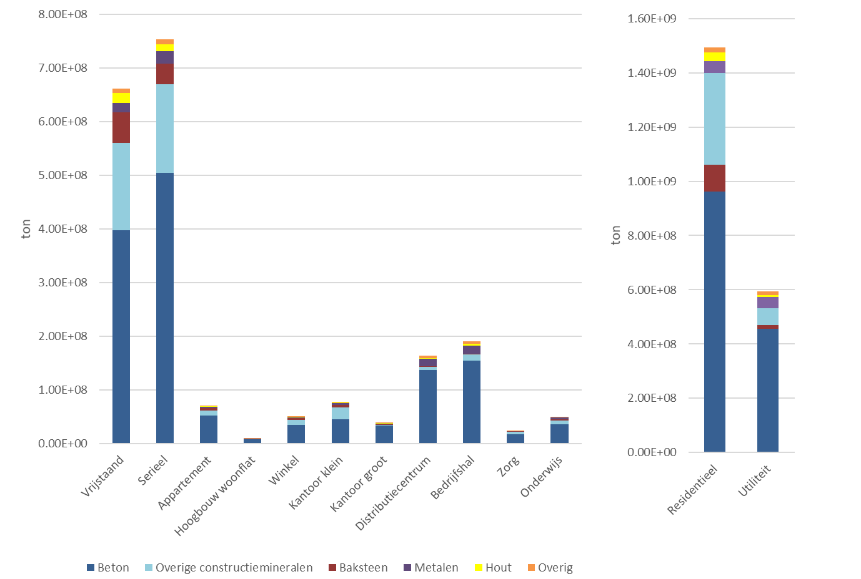
 | > 2000 | 3.89E+06 | 1.19E+04 | 3.41E+04 | 1.21E+04 | 5.87E+04 | 3.94E+07 | 2.21E+05 | 3.09E+06 | 8.45E+04 | 1.23E+04 | 1.46E+05 | 1.49E+06 | 1.99E+04 | 4.84E+07
Zorg | < 1945 | 6.91E+04 | 3.31E+02 | 9.35E+01 | 1.04E+03 | 5.35E+04 | 1.42E+06 | 1.72E+05 | 2.45E+05 | 3.83E+02 | 2.00E+04 | 1.04E+03 | 1.83E+04 | 2.28E+03 | 2.01E+06 | Resultaten GO oud
 | 1945 - 1970 | 1.09E+05 | 5.18E+02 | 1.46E+02 | 1.67E+03 | 4.68E+04 | 2.41E+06 | 2.69E+05 | 3.83E+05 | 4.39E+03 | 3.13E+04 | 1.99E+03 | 2.96E+04 | 7.81E+03 | 3.30E+06
 | 1970 - 2000 | 4.14E+05 | 1.87E+03 | 3.79E+02 | 6.04E+03 | 3.29E+04 | 9.11E+06 | 3.86E+05 | 2.53E+06 | 2.93E+04 | 3.53E+04 | 1.05E+04 | 7.76E+04 | 2.73E+04 | 1.27E+07
 | > 2000 | 2.08E+05 | 9.38E+02 | 1.90E+02 | 3.03E+03 | 2.45E+04 | 4.57E+06 | 1.94E+05 | 1.27E+06 | 1.47E+04 | 1.77E+04 | 5.29E+03 | 2.62E+04 | 1.36E+04 | 6.35E+06
Onderwijs | < 1945 | 1.82E+05 | 6.89E+02 | 2.72E+02 | 1.10E+03 | 1.30E+05 | 2.39E+06 | 2.52E+05 | 4.71E+05 | 2.61E+03 | 1.20E+04 | 2.67E+03 | 3.78E+04 | 4.00E+03 | 3.48E+06
 | 1945 - 1970 | 5.04E+05 | 1.95E+03 | 7.21E+02 | 3.13E+03 | 2.02E+05 | 7.01E+06 | 7.14E+05 | 1.33E+06 | 1.54E+04 | 3.40E+04 | 8.66E+03 | 1.09E+05 | 1.09E+04 | 9.94E+06
 | 1970 - 2000 | 1.06E+06 | 4.13E+03 | 1.51E+05 | 6.63E+03 | 8.30E+04 | 1.53E+07 | 6.04E+05 | 2.88E+06 | 4.08E+04 | 7.20E+04 | 1.95E+04 | 1.79E+05 | 2.26E+04 | 2.04E+07
 | > 2000 | 6.68E+05 | 2.60E+03 | 9.50E+04 | 4.17E+03 | 5.22E+04 | 9.64E+06 | 3.80E+05 | 1.81E+06 | 3.07E+04 | 4.53E+04 | 1.24E+04 | 7.11E+04 | 1.36E+04 | 1.28E+07
Totaal |  | 9.69E+07 | 6.49E+05 | 2.07E+06 | 1.84E+06 | 4.56E+07 | 1.89E+09 | 1.46E+08 | 4.92E+08 | 5.35E+06 | 7.15E+06 | 2.58E+06 | 2.47E+07 | 3.28E+06 | 2.72E+09

 |  |  |  |  |  |  |  |  |  |  |  |  |  | EIB % instroom van voorraad | 0.64695078027
 |  |  |  |  |  |  |  |  |  |  |  |  |  | EIB % uitstroom van voorraad | 0.26833753954

 |  |  |  |  |  |  |  |  |  |  |  |  |  |  |  | Resultaten grondopp x etages

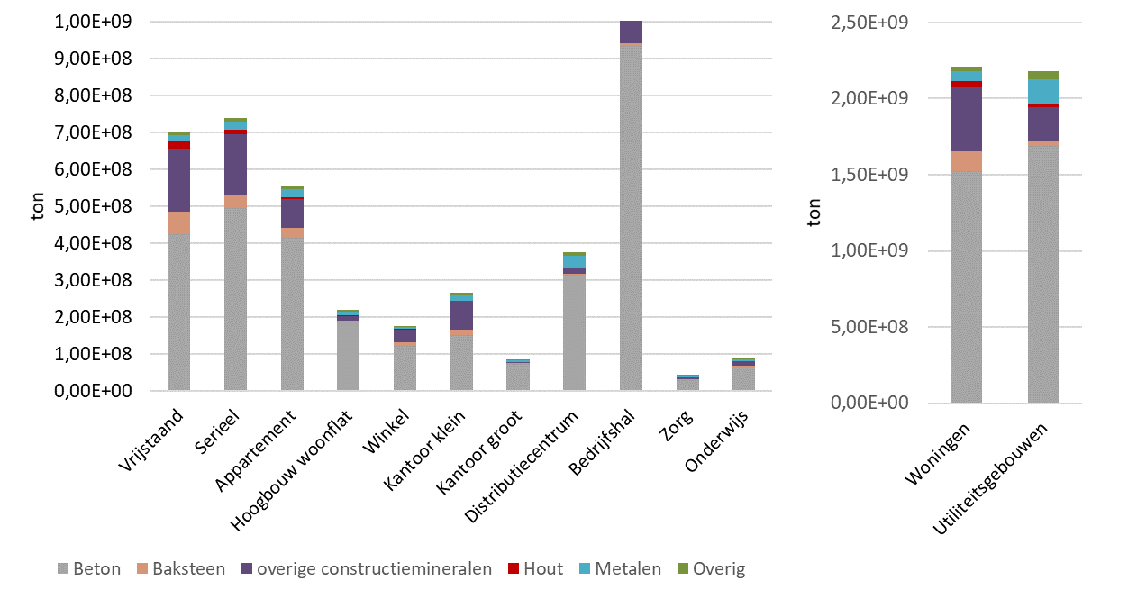
a
b

vergelijking voorraadgroepen
ton | Ijzer/ staal | Koper | Aluminium
Gebouwen | 9.69E+07 | 6.49E+05 | 2.07E+06
Elektriciteitssysteem | 1.86E+06 | 3.02E+05 | 3.29E+05
Elektronica | 5.73E+05 | 4.98E+04 | 7.05E+04
Voertuigen | 2.85E+07 | 7.05E+05 | 1.26E+06

 | 0.29417954238

vergelijking literatuur
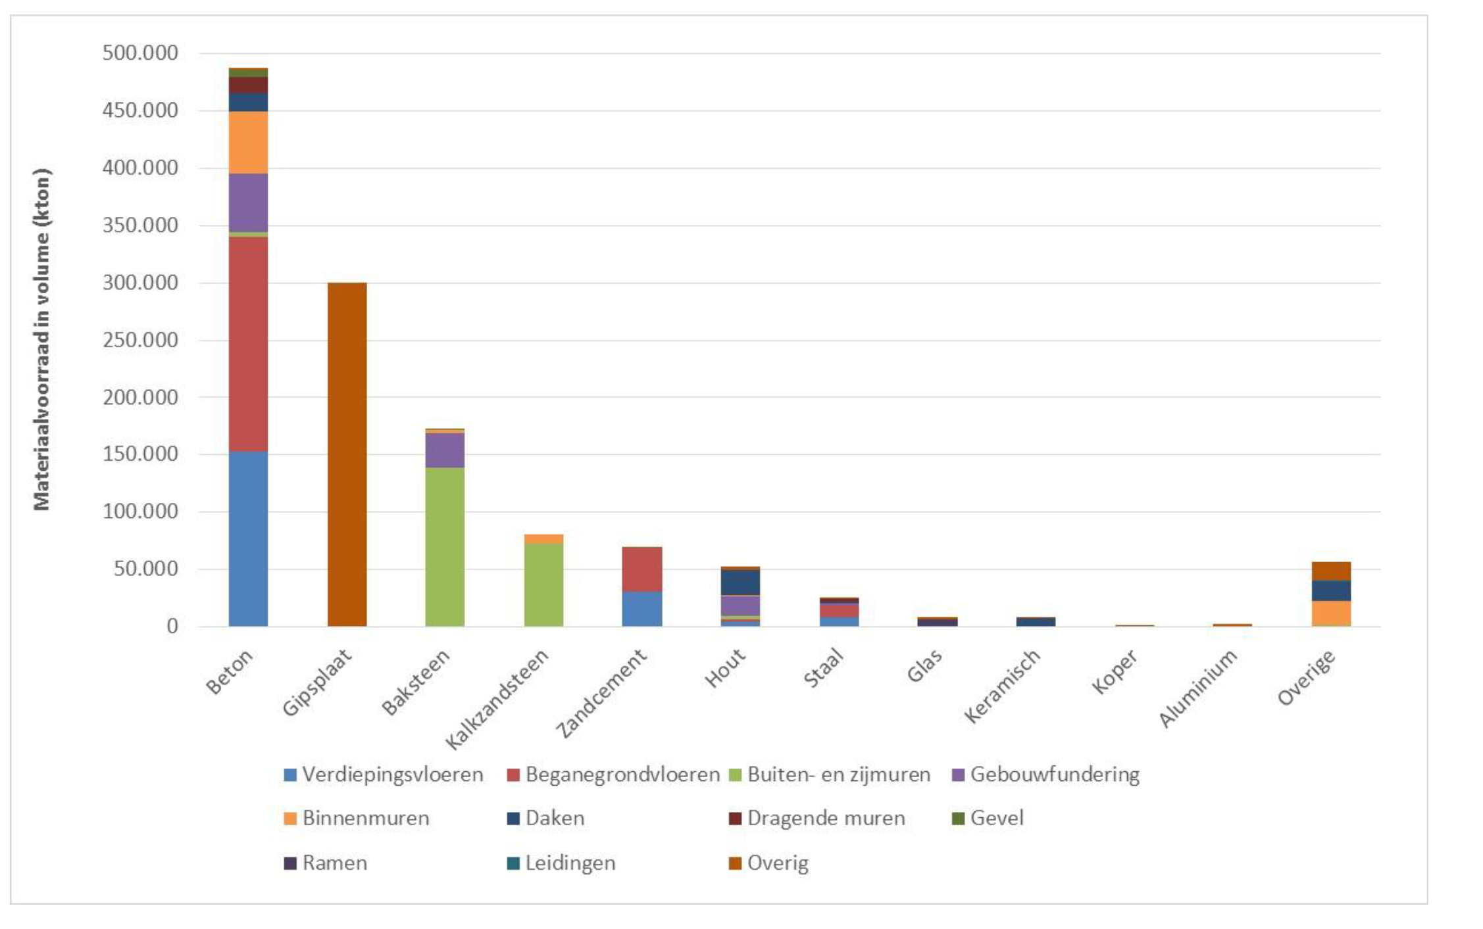
LEIDEN | Staal | Koper | Aluminium | Overig metaal | Hout | Beton | Baksteen | Overige constructiemineralen | Glas | Keramiek | Plastic | Isolatie | Overig | Totaal
Verhagen (persoonlijke communicatie, 21 September 2020) | 2.50E+05 |  | 6.30E+04 |  | 6.42E+05 | 1.10E+07 | 4.02E+06 | 4.17E+05 | 3.65E+05 | 1.10E+05 |  |  | 9.28E+05 | 1.78E+07
Deze studie (kg) | 6.07E+08 | 2.86E+06 | 1.98E+07 | 8.00E+06 | 2.28E+08 | 1.14E+10 | 7.61E+08 | 2.32E+09 | 2.99E+07 | 3.58E+07 | 1.37E+07 | 1.39E+08 | 2.26E+07 | 1.56E+10
Deze studie (ton) | 6.07E+05 | 2.86E+03 | 1.98E+04 | 8.00E+03 | 2.28E+05 | 1.14E+07 | 7.61E+05 | 2.32E+06 | 2.99E+04 | 3.58E+04 | 1.37E+04 | 1.39E+05 | 2.26E+04 | 1.56E+07

Nederland | Staal | Koper | Aluminium | Overig metaal | Hout | Beton | Baksteen | Overige constructiemineralen | Glas | Keramiek | Plastic | Isolatie | Overig | Totaal
TNO | 2.50E+07 |  |  |  | 5.00E+07 | 4.80E+08 | 1.75E+08 | 4.50E+08
Deze studie (ton) | 9.69E+07 | 6.49E+05 | 2.07E+06 | 1.84E+06 | 4.56E+07 | 1.89E+09 | 1.46E+08 | 4.92E+08 | 5.35E+06 | 7.15E+06 | 2.58E+06 | 2.47E+07 | 3.28E+06 | 2.72E+09

 |  |  |  |  |  | 19.2 |  |  | beton | baksteen | overig constructiemineraal | hout | staal
 |  |  |  |  |  |  |  |  | 4.80E+08 | 1.75E+08 | 4.50E+08 | 5.00E+07 | 2.50E+07
 | Total stock | % in Dutch |  |  |  |  |  |  |  |  | 4.5
Japan | 9.30E+09 | 29.2
Marinova | 2.40E+11 | 0.61

 | Verhagen, 2020:

 | TNO, 2016

3D vs GO benadering
 |  | Beton | Baksteen | overige constructiemineralen | Hout | Metalen | Overig | Totaal
 |  | ton | ton | ton | ton | ton | ton | ton
3D | Vrijstaand | 423263512.86 | 62480313.742 | 170822815.31 | 20490646.366 | 14844030.79 | 9511717.1152 | 7.01E+08
GO | Vrijstaand | 470184681.36 | 69044433.997 | 190463974.54 | 22614354.694 | 16458221.833 | 10554271.872 | 7.79E+08
3D | Serieel | 494399796.93 | 38017468.697 | 162079377.52 | 12711758.978 | 21958839.334 | 9146998.8646 | 7.38E+08
GO | Serieel | 529686338.54 | 41223627.728 | 173035924.18 | 13776242.371 | 23537976.066 | 9788933.7575 | 7.91E+08
3D | Appartement | 415283628.11 | 26912936.269 | 77704848.939 | 4871537.0212 | 20077658.769 | 8730969.7371 | 5.54E+08
GO | Appartement | 332075735.77 | 24127335.656 | 61947631.414 | 3889125.3778 | 16032356.33 | 6978979.6081 | 4.45E+08
3D | Hoogbouw woonflat | 189433567.27 | 1542113.3505 | 11471045.511 | 1407814.989 | 11176206.721 | 3780954.1185 | 2.19E+08
GO | Hoogbouw woonflat | 130855952.4 | 1021423.7957 | 7806320.9813 | 925197.24713 | 7719670.2512 | 2650497.0348 | 1.51E+08
3D | Winkel | 120625573.85 | 10082044.029 | 34326754.031 | 1875446.319 | 5023753.3214 | 4260368.9486 | 1.76E+08
GO | Winkel | 28588759.678 | 2071066.2242 | 8304652.4384 | 352340.02684 | 1187307.787 | 967337.52816 | 4.15E+07
3D | Kantoor klein | 151495696.65 | 14217456.282 | 76985214.387 | 1602484.8864 | 15098736.081 | 5235188.3217 | 2.65E+08
GO | Kantoor klein | 40838335.826 | 3753641.1331 | 20978314.528 | 385574.86935 | 4072210.0802 | 1421840.2663 | 7.14E+07
3D | Kantoor groot | 73901475.518 | 484572.43436 | 4170130.2886 | 497552.077 | 4368792.2779 | 1465551.1824 | 8.49E+07
GO | Kantoor groot | 48774985.548 | 341847.28454 | 2811444.9351 | 352611.76155 | 2883867.3158 | 985991.92612 | 5.62E+07
3D | Distributiecentrum | 315171007.28 | 1602730.8464 | 13722387.629 | 3419703.5319 | 31280186.016 | 9965880.1533 | 3.75E+08
GO | Distributiecentrum | 135144991.13 | 674311.68321 | 5909715.7534 | 1287465.811 | 13384635.131 | 4277311.2975 | 1.61E+08
3D | Bedrijfshal | 933390234.09 | 7262787.3977 | 69932528.547 | 15157587.68 | 95571806.184 | 31392908.09 | 1.15E+09
GO | Bedrijfshal | 124653132.91 | 897047.17295 | 9463069.7501 | 1349237.7919 | 12661829.179 | 4269711.9124 | 1.53E+08
3D | Zorg | 29396909.18 | 1743750.0004 | 7351103.2221 | 262323.66241 | 1367638.8886 | 629970.0603 | 4.08E+07
GO | Zorg | 17517644.62 | 1021994.9759 | 4422688.5405 | 157697.85056 | 816466.91773 | 374641.55706 | 2.43E+07
3D | Onderwijs | 63822680.082 | 3920900.055 | 12088355.187 | 1019730.0195 | 4963408.0346 | 1406576.5864 | 8.72E+07
GO | Onderwijs | 34357425.918 | 1949048.8118 | 6494999.0749 | 467334.48326 | 2686161.5087 | 744350.71188 | 4.67E+07

 |  |  |  |  |  | Totaal | 2D | 4.39E+09
 |  |  |  |  |  |  | GO | 2.72E+09

 |  |  |  |  |  |  | Verschil | 0.61917435444

